ComReposicao




Amostragem com Reposição

UnidadeMonetaria
Amostragem por Unidade Monétaria
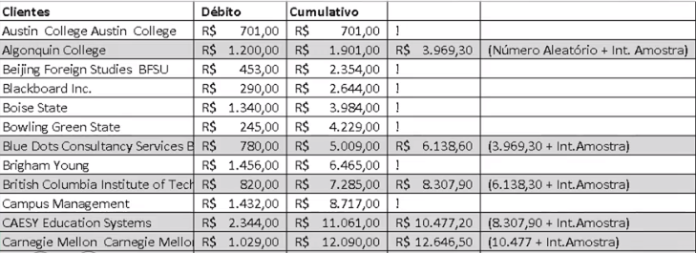

Total de Registros: | 50

Total de Débitos: | R$ 108,465.00

Calcula o intervalo da amostra:
 | Valor Total / registros = 2169

Ordena por Clientes

Seleciona um número aleatório entre 1 e 2169: 1800 (Gerado no R)

